Worksheet
Изображение* | ID | Код | Артикул* | Название товара* | Цена, руб.* | Наличие | Единица измерения | Ваш заказ | 0
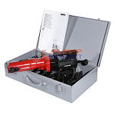 | 822538 | VLC-1311007 | 572111 | Пресс-инструмент электрический REMS "Пауэр-Пресс SЕ" (без насадок) в ст. Ящике | 0.00 руб. | 0 | шт |  | 0
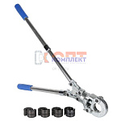 | 822541 | VLC-1311010 | VTm.293.0.160032 | Пресс-инструмент ручной с компл. насадок 16-20-26-32 стандарт TH (1 /5шт) | 18 627.00 руб. | >50 | шт |  | 0
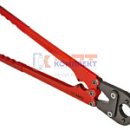 | 822546 | VLC-1311015 | VTm.293.L.1620 | Пресс-инструмент малогабаритный ручной VALTEC с компл. насадок 16-20 стандарт TH (1 /5шт) | 9 138.00 руб. | >25 | шт |  | 0
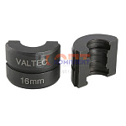 | 822542 | VLC-1311011 | VTm.294.0.16 | Вкладыш 16 для ручного пресс-инструмента VALTEC стандарт TH (10 /120шт) | 1 374.00 руб. | 10 | шт |  | 0
 | 822543 | VLC-1311012 | VTm.294.0.20 | Вкладыш 20 для ручного пресс-инструмента VALTEC стандарт TH (10 /120шт) | 1 497.00 руб. | >10 | шт |  | 0
 | 822544 | VLC-1311013 | VTm.294.0.26 | Вкладыш 26 для ручного пресс-инструмента VALTEC стандарт TH (10 /140шт) | 1 531.00 руб. | 0 | шт |  | 0
 | 822545 | VLC-1311014 | VTm.294.0.32 | Вкладыш 32 для ручного пресс-инструмента VALTEC стандарт TH (10 /160шт) | 1 715.00 руб. | >10 | шт |  | 0
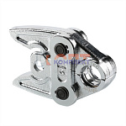 | 822548 | VLC-1311017 | VTm.295.0.16 | Насадка 16 VALTEC для пресс-инструмента электр. стандарт TH (1 /13шт) | 7 004.00 руб. | >10 | шт |  | 0
 | 822549 | VLC-1311018 | VTm.295.0.20 | Насадка 20 VALTEC для пресс-инструмента электр. стандарт TH (1 /13шт) | 7 504.00 руб. | 5 | шт |  | 0
 | 822550 | VLC-1311019 | VTm.295.0.26 | Насадка 26 VALTEC для пресс-инструмента электр. стандарт TH (1 /13шт) | 7 504.00 руб. | 4 | шт |  | 0
 | 822551 | VLC-1311020 | VTm.295.0.32 | Насадка 32 VALTEC для пресс-инструмента электр. стандарт TH (1 /13шт) | 7 204.00 руб. | >10 | шт |  | 0
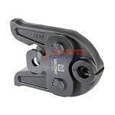 | 836274 | VLC-900275 | VTm.295.TH.16 | Насадка 16мм TH-профиль, для пресс-инструмента электрического | 9 573.00 руб. | 9 | шт |  | 0
 | 836275 | VLC-900276 | VTm.295.TH.20 | Насадка 20мм TH-профиль, для пресс-инструмента электрического | 9 573.00 руб. | 0 | шт |  | 0
 | 836276 | VLC-900277 | VTm.295.TH.26 | Насадка 26мм TH-профиль, для пресс-инструмента электрического | 9 573.00 руб. | 7 | шт |  | 0
 | 836277 | VLC-900278 | VTm.295.TH.32 | Насадка 32мм TH-профиль, для пресс-инструмента электрического | 9 573.00 руб. | 0 | шт |  | 0
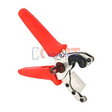 | 822554 | VLC-1311023 | VTm.393.0.160020 | Резак VALTEC для медных в оболочке и металлополимерных труб (1/20шт) | 2 455.00 руб. | 0 | шт |  | 0
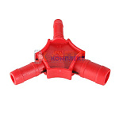 | 822539 | VLC-1311008 | VTm.396.0.162026 | Калибр для м/п трубы 16-20-26, с ножами для снятия фаски (1 /35шт) | 210.00 руб. | >1000 | шт |  | 0
 | 822547 | VLC-1311016 | VTm.396.0.263240 | Калибр для м/п трубы 26-32-40, с ножами для снятия фаски (1 /24шт) | 505.00 руб. | >10 | шт |  | 0
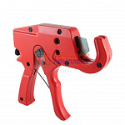 | 822540 | VLC-1311009 | VTm.397.0.160032 | Труборез VALTEC (1 /13шт) | 2 170.00 руб. | >50 | шт |  | 0
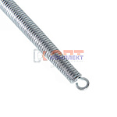 | 822532 | VLC-1311001 | VTm.398.N.16 | Кондуктор пружинный вн. 16 (50 /200шт) | 307.00 руб. | >100 | шт |  | 0
 | 822533 | VLC-1311002 | VTm.398.N.20 | Кондуктор пружинный вн. 20 (25 /100шт) | 428.00 руб. | >25 | шт |  | 0
 | 822534 | VLC-1311003 | VTm.398.N.26 | Кондуктор пружинный вн. 26 (15 /60шт) | 705.00 руб. | 3 | шт |  | 0
 | 822535 | VLC-1311004 | VTm.398.N.32 | Кондуктор пружинный вн. 32 (10 /40шт) | 1 003.00 руб. | >25 | шт |  | 0
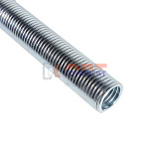 | 822536 | VLC-1311005 | VTm.399.N.16 | Кондуктор пружинный нар. 16 (10 /40шт) | 632.00 руб. | >50 | шт |  | 0
 | 822537 | VLC-1311006 | VTm.399.N.20 | Кондуктор пружинный нар. 20 (8 /32шт) | 863.00 руб. | >50 | шт |  | 0
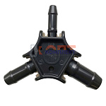 | 834456 | INS-310031 | V162026 | Калибратор для металлопластиковых труб 16-26 ViEiR (200/10шт) | 207.88 руб. | >50 | шт |  | 0
 | 834457 | INS-310032 | V202632 | Калибратор для металлопластиковых труб 20-32 ViEiR (200/10шт) | 233.41 руб. | >10 | шт |  | 0
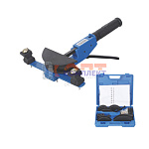 | 827989 | INS-520003 | VER1255-4 | Трубогиб металлопластиковых труб ручной (1/5шт) | 8 877.01 руб. | 0 | шт |  | 0
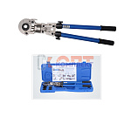 | 825409 | INS-310009 | VER1432 | ручной пресс аппарат поворотный 360 с комплектом насадок 16мм-32мм в пластик кейсе (1/4шт) | 14 637.59 руб. | 1 | шт |  | 0
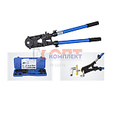 | 822559 | INS-310005 | VER1432-2 | ручной пресс аппарат с комплектом насадок 16-32мм (1/4шт) | 12 009.86 руб. | 2 | шт |  | 0
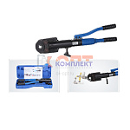 | 825410 | INS-310010 | VER1432-8 | Гидравлический пресс аппарат с комплектом насадок 16мм-32мм в пластик кейсе (1/2шт) | 21 514.17 руб. | 1 | шт |  | 0
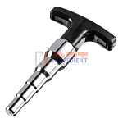 | 837121 | INS-310033 | VRD28 | Калибратор для металлопластиковых труб "ViEiR" (60/5шт) | 561.65 руб. | >10 | шт |  | 0

